Pasaporte - HC
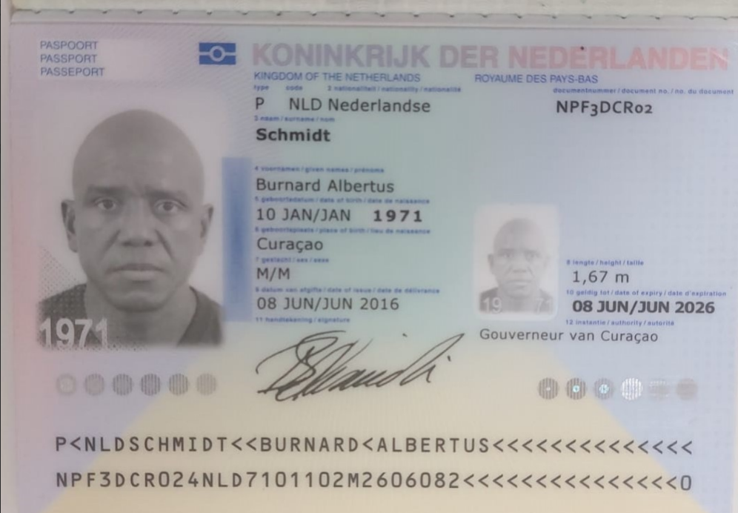

NPF3DCR02 | 1971-01-10
BURNARD | 53
ALBERTUS | NPF3DCR02
SCHMIDT

BURNARD ALBERTUS SCHMIDT

